微生信示例176

市 | 值 | 微生信，您身边的数据分析，可视化专家
南宁市 | 5222 | https://www.bioinformatics.com.cn/plot_basic_china_guangxi_heatmap_176
柳州市 | 330
桂林市 | 25 | 输出示例图
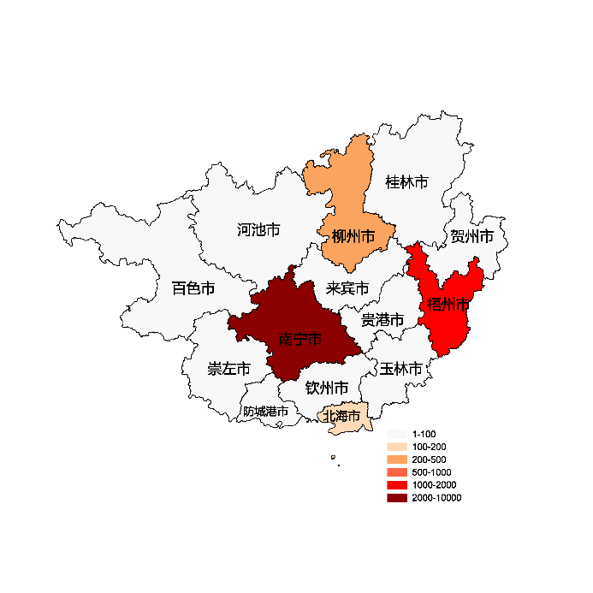
梧州市 | 1336
北海市 | 110
防城港市 | 93
钦州市 | 93
贵港市 | 93
玉林市 | 93
百色市 | 93
贺州市 | 93
河池市 | 93
来宾市 | 93
崇左市 | 16

 |  | 注：1，需要带首行；2，仅改数字，各市名字不要改；3，仅供交流学习

 |  | 使用问题，或数据分析合作意向
 |  | 请微信扫码联系我们

